Total Iterations vs EoS
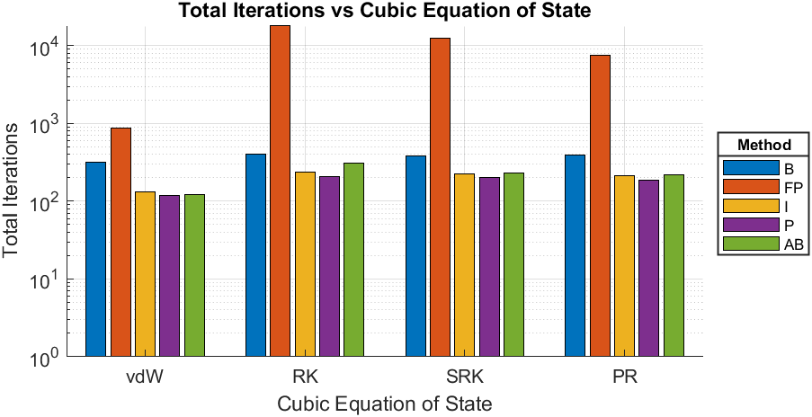
Compound | Oxygen
Triple Temperature [K] | 54.35
Close to Critical Temperature (CCT) [K] | 154.5
EoS | Calculated Triple Pressure [bar] | Calculated Pressure given CCT [bar] | Total Iterations-B | Total Iterations-FP | Total Iterations-I | Total Iterations-P | Total Iterations-AB
van der Waals | 0.082444 | 50.3019 | 321 | 880 | 132 | 120 | 123
Redlich-Kwong | 0.00016949 | 50.2545 | 403 | 18327 | 234 | 209 | 312
Soave-Redlich-Kwong | 0.0012821 | 50.2532 | 383 | 12355 | 227 | 201 | 233
Peng-Robinson | 0.00165 | 50.2538 | 393 | 7533 | 212 | 186 | 219

vdW - Iterations vs Psat
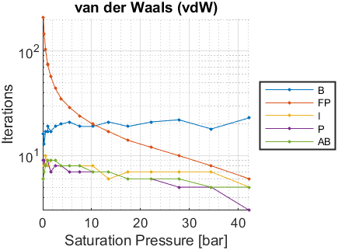
Psat [bar] | Tsat-B [K] | Iterations-B | Tsat-FP [K] | Iterations-FP | Tsat-I [K] | Iterations-I | Tsat-P [K] | Iterations-P | Tsat-AB [K] | Iterations-AB
0.0015 | NaN | NaN | NaN | NaN | NaN | NaN | NaN | NaN | NaN | NaN
0.0018 | NaN | NaN | NaN | NaN | NaN | NaN | NaN | NaN | NaN | NaN
0.0073 | NaN | NaN | NaN | NaN | NaN | NaN | NaN | NaN | NaN | NaN
0.0233 | NaN | NaN | NaN | NaN | NaN | NaN | NaN | NaN | NaN | NaN
0.0624 | NaN | NaN | NaN | NaN | NaN | NaN | NaN | NaN | NaN | NaN
0.1448 | 57.7716 | 16 | 57.7711 | 207 | 57.7714 | 9 | 57.7715 | 9 | 57.7715 | 6
0.3003 | 62.8955 | 13 | 62.8951 | 145 | 62.8954 | 8 | 62.8954 | 9 | 62.8954 | 7
0.5677 | 68.1623 | 17 | 68.1621 | 103 | 68.1622 | 10 | 68.1622 | 8 | 68.1622 | 8
0.9943 | 73.5644 | 17 | 73.5643 | 75 | 73.5644 | 8 | 73.5644 | 9 | 73.5644 | 9
1.0133 | 73.7614 | 19 | 73.7613 | 74 | 73.7614 | 8 | 73.7614 | 9 | 73.7614 | 9
1.634 | 79.0918 | 17 | 79.0917 | 57 | 79.0917 | 9 | 79.0917 | 7 | 79.0917 | 9
2.547 | 84.7432 | 19 | 84.7431 | 44 | 84.7431 | 9 | 84.7431 | 8 | 84.7431 | 9
3.794 | 90.5006 | 20 | 90.5006 | 35 | 90.5006 | 8 | 90.5006 | 8 | 90.5006 | 8
5.443 | 96.3731 | 21 | 96.3731 | 29 | 96.3731 | 8 | 96.3731 | 7 | 96.3731 | 8
7.559 | 102.3499 | 19 | 102.3499 | 24 | 102.3499 | 8 | 102.3499 | 7 | 102.3499 | 8
10.21 | 108.4309 | 19 | 108.4309 | 20 | 108.4309 | 8 | 108.4309 | 7 | 108.4309 | 7
13.48 | 114.6426 | 21 | 114.6425 | 17 | 114.6426 | 6 | 114.6426 | 7 | 114.6426 | 7
17.44 | 120.9756 | 19 | 120.9756 | 14 | 120.9756 | 7 | 120.9756 | 6 | 120.9756 | 6
22.19 | 127.4612 | 21 | 127.4612 | 12 | 127.4612 | 7 | 127.4612 | 6 | 127.4612 | 6
27.82 | 134.1026 | 22 | 134.1026 | 10 | 134.1026 | 7 | 134.1026 | 5 | 134.1026 | 6
34.45 | 140.928 | 18 | 140.928 | 8 | 140.928 | 7 | 140.928 | 5 | 140.928 | 5
42.23 | 147.9772 | 23 | 147.9772 | 6 | 147.9772 | 5 | 147.9772 | 3 | 147.9772 | 5

RK - Iterations vs Psat
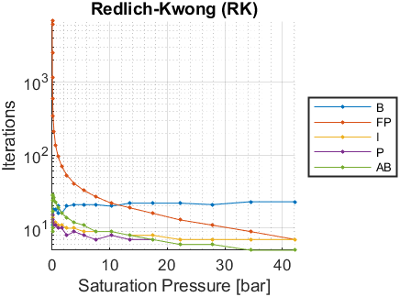
Psat [bar] | Tsat-B [K] | Iterations-B | Tsat-FP [K] | Iterations-FP | Tsat-I [K] | Iterations-I | Tsat-P [K] | Iterations-P | Tsat-AB [K] | Iterations-AB
0.0015 | 59.9248 | 10 | 59.9207 | 6770 | 59.9267 | 15 | 59.9392 | 15 | 59.9439 | 9
0.0018 | 60.4627 | 11 | 60.4595 | 6089 | 60.4663 | 15 | 60.4741 | 15 | 60.4727 | 10
0.0073 | 65.0472 | 13 | 65.0389 | 2519 | 65.0437 | 15 | 65.0436 | 13 | 65.0437 | 17
0.0233 | 69.5736 | 15 | 69.5728 | 1159 | 69.5746 | 15 | 69.5738 | 13 | 69.5747 | 24
0.0624 | 74.1214 | 15 | 74.1209 | 595 | 74.1216 | 14 | 74.1217 | 13 | 74.1214 | 28
0.1448 | 78.6693 | 15 | 78.6688 | 338 | 78.6691 | 13 | 78.6692 | 12 | 78.6692 | 29
0.3003 | 83.2381 | 18 | 83.2379 | 208 | 83.2381 | 11 | 83.2381 | 11 | 83.238 | 26
0.5677 | 87.8241 | 18 | 87.824 | 137 | 87.8241 | 12 | 87.8241 | 11 | 87.8241 | 23
0.9943 | 92.4274 | 16 | 92.4273 | 96 | 92.4274 | 11 | 92.4274 | 10 | 92.4274 | 19
1.0133 | 92.5934 | 20 | 92.5934 | 95 | 92.5934 | 11 | 92.5935 | 10 | 92.5935 | 19
1.634 | 97.0455 | 16 | 97.0454 | 70 | 97.0455 | 11 | 97.0455 | 10 | 97.0455 | 16
2.547 | 101.6832 | 20 | 101.6832 | 53 | 101.6832 | 10 | 101.6832 | 8 | 101.6832 | 14
3.794 | 106.3312 | 21 | 106.3312 | 41 | 106.3312 | 10 | 106.3313 | 9 | 106.3313 | 12
5.443 | 111.0011 | 21 | 111.0011 | 33 | 111.0011 | 9 | 111.0011 | 8 | 111.0011 | 11
7.559 | 115.6885 | 21 | 115.6885 | 27 | 115.6885 | 9 | 115.6885 | 7 | 115.6885 | 9
10.21 | 120.3964 | 20 | 120.3963 | 22 | 120.3964 | 9 | 120.3964 | 8 | 120.3964 | 9
13.48 | 125.1476 | 22 | 125.1476 | 19 | 125.1476 | 8 | 125.1476 | 7 | 125.1476 | 8
17.44 | 129.9373 | 22 | 129.9372 | 16 | 129.9373 | 8 | 129.9373 | 7 | 129.9372 | 7
22.19 | 134.79 | 22 | 134.79 | 13 | 134.79 | 7 | 134.79 | 6 | 134.79 | 6
27.82 | 139.7081 | 21 | 139.7081 | 11 | 139.7081 | 7 | 139.7081 | 6 | 139.7081 | 6
34.45 | 144.7133 | 23 | 144.7133 | 9 | 144.7133 | 7 | 144.7133 | 5 | 144.7133 | 5
42.23 | 149.8329 | 23 | 149.8329 | 7 | 149.8329 | 7 | 149.8329 | 5 | 149.8329 | 5

SRK - Iterations vs Psat
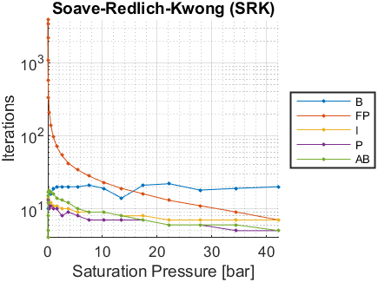
Psat [bar] | Tsat-B [K] | Iterations-B | Tsat-FP [K] | Iterations-FP | Tsat-I [K] | Iterations-I | Tsat-P [K] | Iterations-P | Tsat-AB [K] | Iterations-AB
0.0015 | 54.839 | 10 | 54.8221 | 3421 | 54.8333 | 12 | 54.834 | 13 | 54.841 | 4
0.0018 | 55.4258 | 10 | 55.4106 | 3864 | 55.4277 | 13 | 55.4219 | 13 | 55.4281 | 5
0.0073 | 60.426 | 13 | 60.417 | 2209 | 60.4224 | 15 | 60.4198 | 12 | 60.4205 | 8
0.0233 | 65.3773 | 12 | 65.377 | 1086 | 65.3789 | 14 | 65.379 | 13 | 65.379 | 12
0.0624 | 70.3499 | 15 | 70.3487 | 576 | 70.3491 | 13 | 70.3494 | 12 | 70.3496 | 15
0.1448 | 75.3111 | 17 | 75.3109 | 333 | 75.3114 | 13 | 75.3114 | 12 | 75.3112 | 17
0.3003 | 80.2826 | 18 | 80.2823 | 208 | 80.2823 | 11 | 80.2825 | 10 | 80.2825 | 18
0.5677 | 85.2541 | 16 | 85.254 | 138 | 85.2541 | 12 | 85.2541 | 11 | 85.2541 | 17
0.9943 | 90.2232 | 19 | 90.2231 | 97 | 90.2232 | 11 | 90.2232 | 10 | 90.2232 | 16
1.0133 | 90.402 | 19 | 90.4019 | 96 | 90.402 | 11 | 90.402 | 10 | 90.402 | 16
1.634 | 95.1843 | 20 | 95.1842 | 71 | 95.1843 | 11 | 95.1843 | 10 | 95.1842 | 14
2.547 | 100.1403 | 20 | 100.1403 | 54 | 100.1403 | 10 | 100.1403 | 8 | 100.1403 | 13
3.794 | 105.0797 | 20 | 105.0797 | 42 | 105.0797 | 10 | 105.0797 | 9 | 105.0797 | 12
5.443 | 110.0132 | 20 | 110.0132 | 34 | 110.0132 | 9 | 110.0132 | 8 | 110.0132 | 10
7.559 | 114.9352 | 21 | 114.9352 | 28 | 114.9352 | 9 | 114.9352 | 7 | 114.9352 | 9
10.21 | 119.8478 | 19 | 119.8478 | 23 | 119.8478 | 9 | 119.8478 | 7 | 119.8478 | 9
13.48 | 124.7741 | 14 | 124.7741 | 19 | 124.7741 | 8 | 124.7741 | 7 | 124.7741 | 8
17.44 | 129.7078 | 21 | 129.7078 | 16 | 129.7078 | 8 | 129.7078 | 7 | 129.7078 | 7
22.19 | 134.6733 | 22 | 134.6733 | 13 | 134.6733 | 7 | 134.6733 | 6 | 134.6734 | 6
27.82 | 139.6718 | 18 | 139.6718 | 11 | 139.6718 | 7 | 139.6718 | 6 | 139.6718 | 6
34.45 | 144.7237 | 19 | 144.7237 | 9 | 144.7237 | 7 | 144.7237 | 5 | 144.7237 | 6
42.23 | 149.8548 | 20 | 149.8548 | 7 | 149.8548 | 7 | 149.8548 | 5 | 149.8548 | 5

PR - Iterations vs Psat
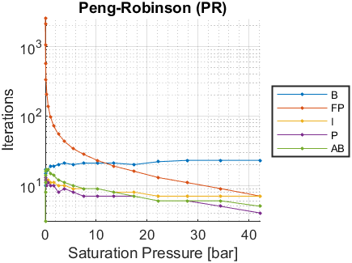
Psat [bar] | Tsat-B [K] | Iterations-B | Tsat-FP [K] | Iterations-FP | Tsat-I [K] | Iterations-I | Tsat-P [K] | Iterations-P | Tsat-AB [K] | Iterations-AB
0.0015 | NaN | NaN | NaN | NaN | NaN | NaN | NaN | NaN | NaN | NaN
0.0018 | 54.6434 | 10 | 54.615 | 2540 | 54.6409 | 12 | 54.6304 | 13 | 54.6434 | 3
0.0073 | 59.668 | 13 | 59.6676 | 2144 | 59.6698 | 13 | 59.6745 | 12 | 59.6729 | 8
0.0233 | 64.6835 | 15 | 64.682 | 1072 | 64.6839 | 14 | 64.684 | 13 | 64.6839 | 11
0.0624 | 69.7173 | 13 | 69.7155 | 572 | 69.7162 | 13 | 69.7163 | 12 | 69.7164 | 14
0.1448 | 74.7457 | 17 | 74.7454 | 333 | 74.7458 | 13 | 74.7455 | 11 | 74.7458 | 16
0.3003 | 79.7894 | 16 | 79.789 | 208 | 79.789 | 11 | 79.7893 | 10 | 79.7892 | 17
0.5677 | 84.8362 | 17 | 84.8361 | 139 | 84.8363 | 12 | 84.8363 | 11 | 84.8363 | 17
0.9943 | 89.8824 | 19 | 89.8822 | 98 | 89.8823 | 11 | 89.8823 | 10 | 89.8823 | 15
1.0133 | 90.0639 | 19 | 90.0638 | 97 | 90.0639 | 11 | 90.0639 | 10 | 90.0639 | 15
1.634 | 94.9204 | 19 | 94.9203 | 72 | 94.9203 | 11 | 94.9203 | 10 | 94.9203 | 14
2.547 | 99.9518 | 20 | 99.9518 | 55 | 99.9518 | 10 | 99.9518 | 8 | 99.9518 | 12
3.794 | 104.9632 | 21 | 104.9632 | 43 | 104.9633 | 10 | 104.9633 | 9 | 104.9632 | 11
5.443 | 109.9639 | 20 | 109.9639 | 34 | 109.9639 | 9 | 109.9639 | 8 | 109.9639 | 10
7.559 | 114.9463 | 21 | 114.9463 | 28 | 114.9463 | 9 | 114.9463 | 7 | 114.9463 | 9
10.21 | 119.9107 | 21 | 119.9107 | 23 | 119.9107 | 9 | 119.9107 | 7 | 119.9107 | 9
13.48 | 124.8785 | 21 | 124.8785 | 19 | 124.8785 | 8 | 124.8785 | 7 | 124.8785 | 8
17.44 | 129.841 | 20 | 129.841 | 16 | 129.841 | 8 | 129.841 | 7 | 129.841 | 7
22.19 | 134.8201 | 22 | 134.8201 | 13 | 134.8201 | 7 | 134.8201 | 6 | 134.8201 | 6
27.82 | 139.8146 | 23 | 139.8146 | 11 | 139.8146 | 7 | 139.8146 | 6 | 139.8146 | 6
34.45 | 144.8417 | 23 | 144.8417 | 9 | 144.8417 | 7 | 144.8417 | 5 | 144.8417 | 6
42.23 | 149.9232 | 23 | 149.9232 | 7 | 149.9232 | 7 | 149.9232 | 4 | 149.9232 | 5

